상품제안서
물병스트랩 물병 홀더 | 상품코드: F30415

 |  |  |  |  |  |  | 02-412-0044 | www.easy1.co.kr
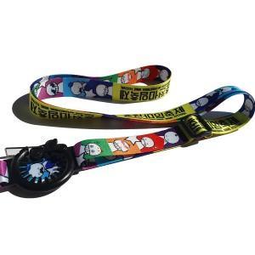

【상세/제작정보】

【인쇄/포장옵션】 | 풀칼라 / OPP(비닐)

【공급단가】 | 수량 | 1,000~ | 2,000~ | 3,000~ | 5,000~ | 10,000~
*VAT별도 | 단가 | 2,600원 | 2,500원 | 2,400원 | 2,000원 | 1,500원

【상품 URL】 | https://easy1.co.kr:443/src/goods_detail.php?gdno=30415

